Suit




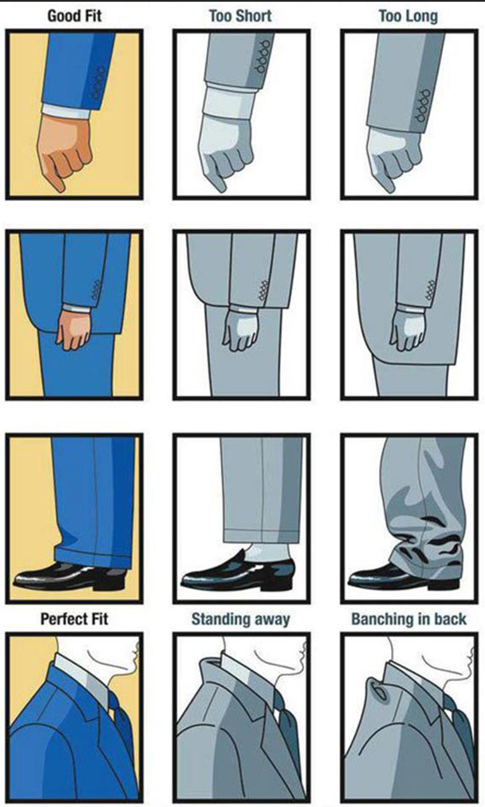
Back

Home
Back
صندوق الإسكان الاجتماعي ودعم التمويل العقاري | صندوق الإسكان الاجتماعي ودعم التمويل العقاري |FB | سمسار مصر
العقارية | عقار ماب | وزارة الإسكان والمرافق والمجتمعات العمرانية | فيسبوك
محمد عبدالناصر|FB | أطروحات هيئة المجتمعات العمرانية الجديدة | مشروعات هيئة المجتمعات العمرانية الجديدة | سماسرة
Youtube
شركات عقارية سيئة السمعة |  |  | نصائح للشقق الايجار
 | سوق عقارات فيصل والهرم [samirsuleiman] | محمد عبدالناصر | شركات التمويل العقاري
عقارك هنا || يوتيوب | عمرو ذكي والاسكان | شقق رخيصه في الخصوص والقاهره | متوسط الأسعار إيجار قديم
Groups
كلام فى المفيد
 | شقق الخصوص ايجار قديم [830399293979582] | شقق الخصوص [4388420047935686] | شقق رخيصه في الخصوص [687506725836805]
شقق تمليك ٢٠٠ ألف [2843509115887407] | شقق مفروشه للايجار فيصل والهرم [943068922832757] | شقق تمليك بمقدم/قسط [229042604342283] | شقق تمليك للبيع في عين شمس والف مسكن [4562086197178406]
شقق فيصل والهرم للبيع [1651864581497187] | شقق قانون قديم [360429968016346] | شقق مفروشة للايجار بالقاهرة [1029502674631019]

Numbers
Back
اسم | عنوان | محمول 1 | محمول 2 | محمول 3
مكتب العمدة للعقارات | 10 ش سليمان نور الدين العشرين .. فيصل.. جيزة مصـر | 1227504373 | 1023409495 | 1115204079
مكتب العمدة للعقارات | 10 ش سليمان نور الدين العشرين .. فيصل.. جيزة مصـر | 1028358685 | 1221416005
ابو حمزة | المرج - الخصوص - اسبيكو | 1125519116

